상품제안서
컬러풀 미니 크로스백 | 상품코드: S38340

 |  |  |  |  |  |  | 02-713-8555 | www.synergygift.co.kr
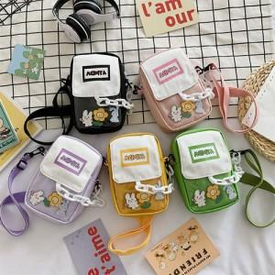

【상세/제작정보】 | <p><span style="font-size: 14pt;">※ 운임비 별도 발생 됩니다.</span></p>

【인쇄/포장옵션】 | 실크 / OPP(비닐)

【공급단가】 | 수량 | 50~ | 100~ | 500~ | 1,000~ | 2,000~
*VAT별도 | 블랙 | 6,750원 | 6,500원 | 6,250원 | 6,000원 | 5,850원
 | 옐로우 | 6,750원 | 6,500원 | 6,250원 | 6,000원 | 5,850원
 | 퍼플 | 6,750원 | 6,500원 | 6,250원 | 6,000원 | 5,850원
 | 핑크 | 6,750원 | 6,500원 | 6,250원 | 6,000원 | 5,850원

【상품 URL】 | https://www.synergygift.co.kr:443/src/goods_detail.php?gdno=38340

